A_Decision
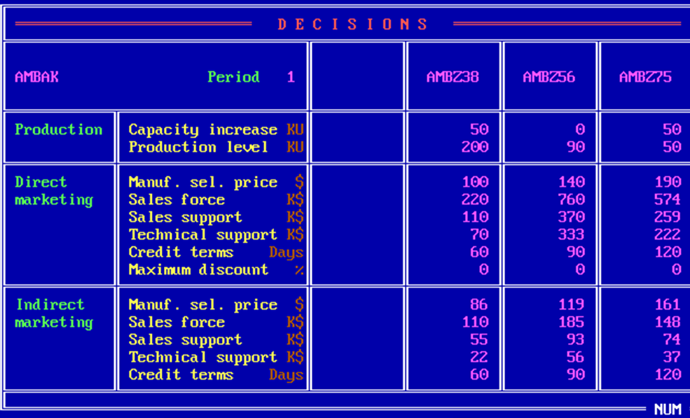
 | Z38 | Z56 | Z75
PC | 50 | 0 | 50
PV | 200 | 90 | 50
DMSP | 100 | 140 | 190
DSF | 220 | 760 | 574
DSS | 110 | 370 | 259
DTS | 70 | 333 | 222
DCT | 60 | 90 | 120
DMD | 0 | 0 | 0
IMSP | 86 | 119 | 161
ISF | 110 | 185 | 148
ISS | 55 | 93 | 74
ITS | 22 | 56 | 37
ICT | 60 | 90 | 120

B_SalesProduction
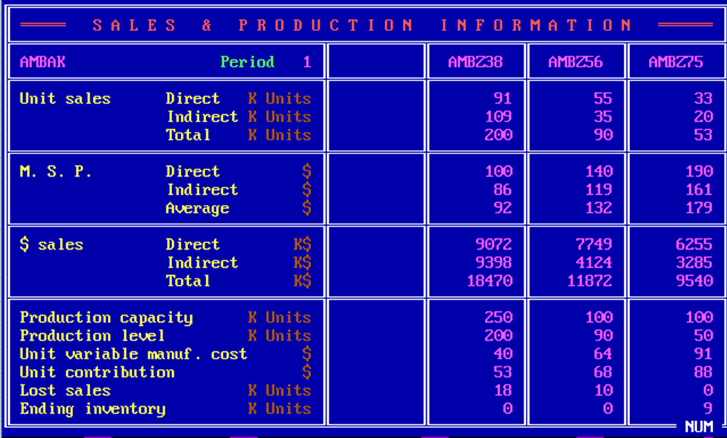
 | Z38 | Z56 | Z75
DUS | 91 | 55 | 33
IUS | 109 | 35 | 20
TUS | 200 | 90 | 53
DMSP | 100 | 140 | 190
IMSP | 86 | 119 | 161
AMSP | 92 | 132 | 179
DS | 9072 | 7749 | 6255
IS | 9398 | 4124 | 3285
TS | 18470 | 11872 | 9540
PC | 250 | 100 | 100
PV | 200 | 90 | 50
UVMC | 40 | 64 | 91
UC | 53 | 68 | 88
LS | 18 | 10 | 0
EI | 0 | 0 | 9

C_ProductContribution
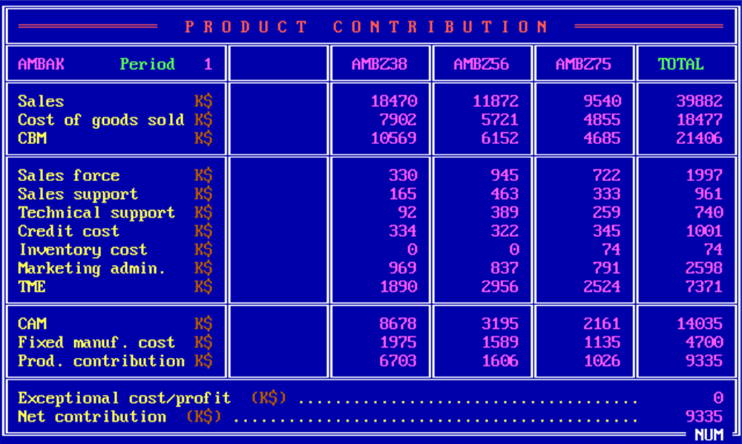
 | Z38 | Z56 | Z75 | Total
S | 18470 | 11872 | 9540 | 39882
CGS | 7902 | 5721 | 4855 | 18477
CBM | 10569 | 6152 | 4685 | 21406
SF | 330 | 945 | 722 | 1997
SS | 165 | 463 | 333 | 961
TS | 92 | 389 | 259 | 740
CC | 334 | 322 | 345 | 1001
INV | 0 | 0 | 74 | 74
ADM | 969 | 837 | 791 | 2598
TME | 1890 | 2956 | 2524 | 7371
CAM | 8678 | 3195 | 2161 | 14035
FMC | 1975 | 1589 | 1135 | 4700
PC | 6703 | 1606 | 1026 | 9335
ECP |  |  |  | 0
NC |  |  |  | 9335

D_Cumulative
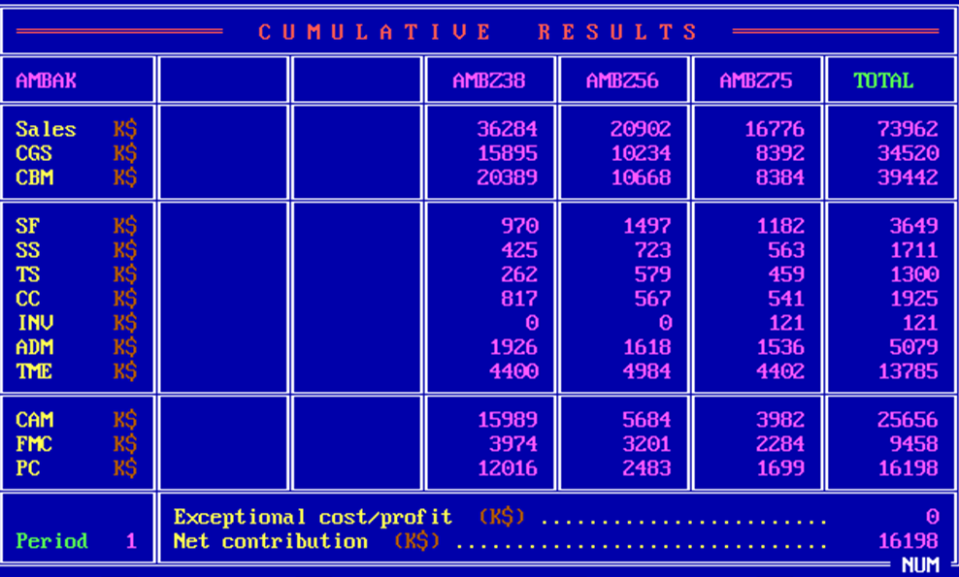
 | Z38 | Z56 | Z75 | Total
S | 36284 | 20902 | 16776 | 73962
CGS | 15895 | 10234 | 8392 | 34520
CBM | 20389 | 10668 | 8384 | 39442
SF | 970 | 1497 | 1182 | 3649
SS | 425 | 723 | 563 | 1711
TS | 262 | 579 | 459 | 1300
CC | 817 | 567 | 541 | 1925
INV | 0 | 0 | 121 | 121
ADM | 1926 | 1618 | 1536 | 5079
TME | 4400 | 4984 | 4402 | 13785
CAM | 15989 | 5684 | 3982 | 25656
FMC | 3974 | 3201 | 2284 | 9458
PC | 12016 | 2483 | 1699 | 16198
ECP |  |  |  | 0
NC |  |  |  | 16198

E_ProductSales
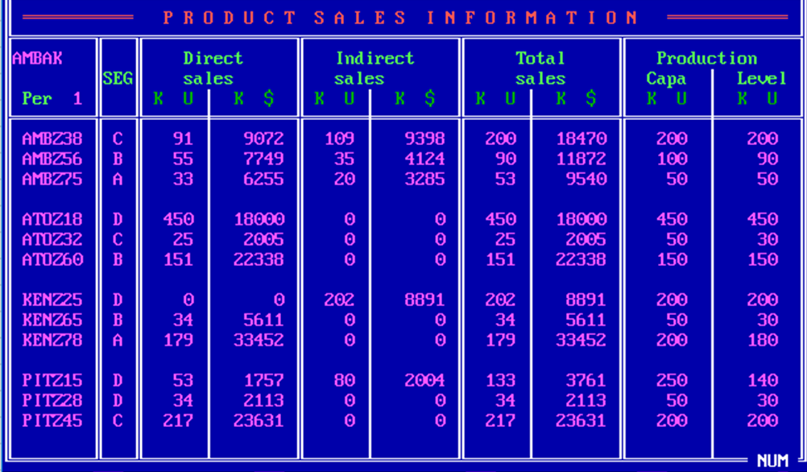
Company | Product | Seg | UDS | MDS | UIS | MIS | UTS | MTS | PC | PV
W | Z38 | C | 91 | 9072 | 109 | 9398 | 200 | 18470 | 200 | 200
W | Z56 | B | 55 | 7749 | 35 | 4124 | 90 | 11872 | 100 | 90
W | Z75 | A | 33 | 6255 | 20 | 3285 | 53 | 9540 | 50 | 50
A | Z18 | D | 450 | 18000 | 0 | 0 | 450 | 18000 | 450 | 450
A | Z32 | C | 25 | 2005 | 0 | 0 | 25 | 2005 | 50 | 30
A | Z60 | B | 151 | 22338 | 0 | 0 | 151 | 22338 | 150 | 150
K | Z25 | D | 0 | 0 | 202 | 8891 | 202 | 8891 | 200 | 200
K | Z65 | B | 34 | 5611 | 0 | 0 | 34 | 5611 | 50 | 30
K | Z78 | A | 179 | 33452 | 0 | 0 | 179 | 33452 | 200 | 180
P | Z15 | D | 53 | 1757 | 80 | 2004 | 133 | 3761 | 250 | 140
P | Z28 | D | 34 | 2113 | 0 | 0 | 34 | 2113 | 50 | 30
P | Z45 | C | 217 | 23631 | 0 | 0 | 217 | 23631 | 200 | 200

F_MS
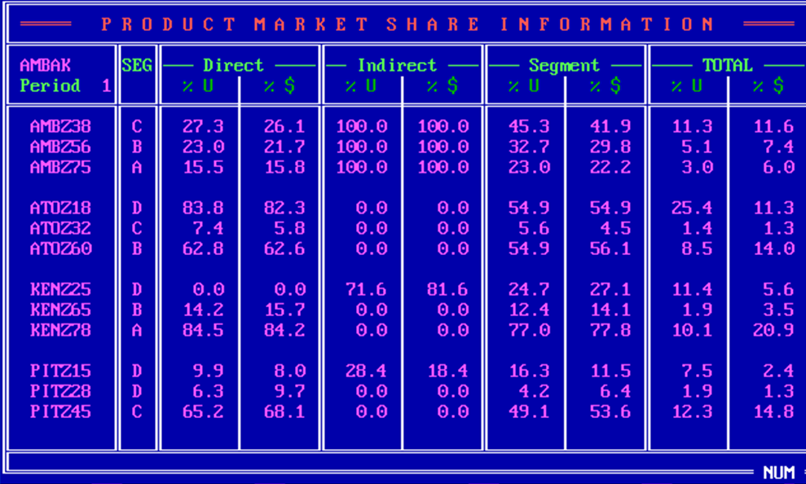
Company | Product | Seg | UDS_P | MDS_P | UIS_P | MIS_P | US_P | MS_P | UTS_P | MTS_P
W | Z38 | C | 27.3 | 26.1 | 100 | 100 | 45.3 | 41.9 | 11.3 | 11.6
W | Z56 | B | 23 | 21.7 | 100 | 100 | 32.7 | 29.8 | 5.1 | 7.4
W | Z75 | A | 15.5 | 15.8 | 100 | 100 | 23 | 22.2 | 3 | 6
A | Z18 | D | 83.8 | 82.3 | 0 | 0 | 54.9 | 54.9 | 25.4 | 11.3
A | Z32 | C | 7.4 | 5.8 | 0 | 0 | 5.6 | 4.5 | 1.4 | 1.3
A | Z60 | B | 62.8 | 62.6 | 0 | 0 | 54.9 | 56.1 | 8.5 | 14
K | Z25 | D | 0 | 0 | 71.6 | 81.6 | 24.7 | 27.1 | 11.4 | 5.6
K | Z65 | B | 14.2 | 15.7 | 0 | 0 | 12.4 | 14.1 | 1.9 | 3.5
K | Z78 | A | 84.5 | 84.2 | 0 | 0 | 77 | 77.8 | 10.1 | 20.9
P | Z15 | D | 9.9 | 8 | 28.4 | 18.4 | 16.3 | 11.5 | 7.5 | 2.4
P | Z28 | D | 6.3 | 9.7 | 0 | 0 | 4.2 | 6.4 | 1.9 | 1.3
P | Z45 | C | 65.2 | 68.1 | 0 | 0 | 49.1 | 53.6 | 12.3 | 14.8

G_ProductPosi
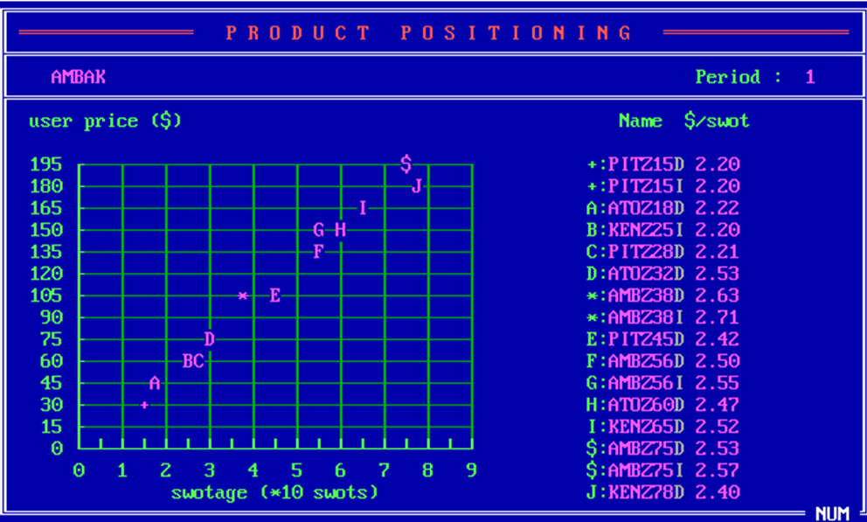
Company | Product | SM | USWOT
P | Z15 | D | 2.2
P | Z15 | I | 2.2
A | Z18 | D | 2.22
K | Z25 | I | 2.2
P | Z28 | D | 2.21
A | Z32 | D | 2.53
A | Z38 | D | 2.63
A | Z38 | I | 2.71
P | Z45 | D | 2.42
A | Z56 | D | 2.5
A | Z56 | I | 2.55
A | Z60 | D | 2.47
K | Z65 | D | 2.52
A | Z75 | D | 2.53
A | Z75 | I | 2.57
K | Z78 | D | 2.4

H_CompetitiveDirect
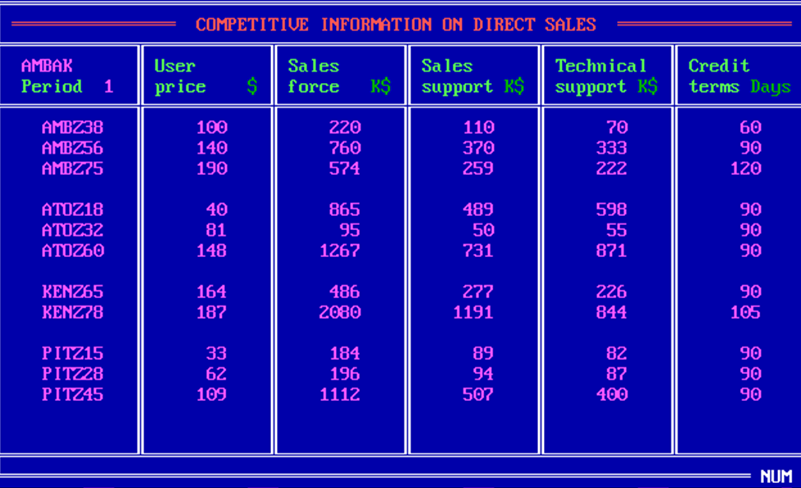
Company | Product | UP | SF | SS | TS | CT
W | Z38 | 100 | 220 | 110 | 70 | 60
W | Z56 | 140 | 760 | 370 | 333 | 90
W | Z75 | 190 | 574 | 259 | 222 | 120
A | Z18 | 40 | 865 | 489 | 598 | 90
A | Z32 | 81 | 95 | 50 | 55 | 90
A | Z60 | 148 | 1267 | 731 | 871 | 90
K | Z65 | 164 | 486 | 277 | 226 | 90
K | Z78 | 187 | 2080 | 1191 | 844 | 105
P | Z15 | 33 | 184 | 89 | 82 | 90
P | Z28 | 62 | 196 | 94 | 87 | 90
P | Z45 | 109 | 1112 | 507 | 400 | 90

I_CompetitiveIndirect
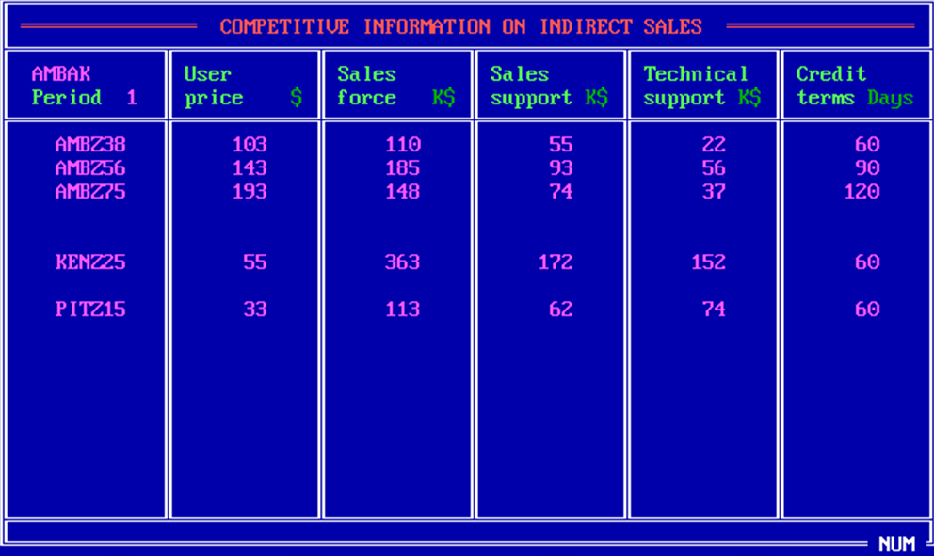
Company | Product | UP | SF | SS | TS | CT
W | Z38 | 103 | 110 | 55 | 22 | 60
W | Z56 | 143 | 185 | 93 | 56 | 90
W | Z75 | 193 | 148 | 74 | 37 | 120
K | Z25 | 55 | 363 | 172 | 152 | 60
P | Z15 | 33 | 113 | 62 | 74 | 60

J_Forecast
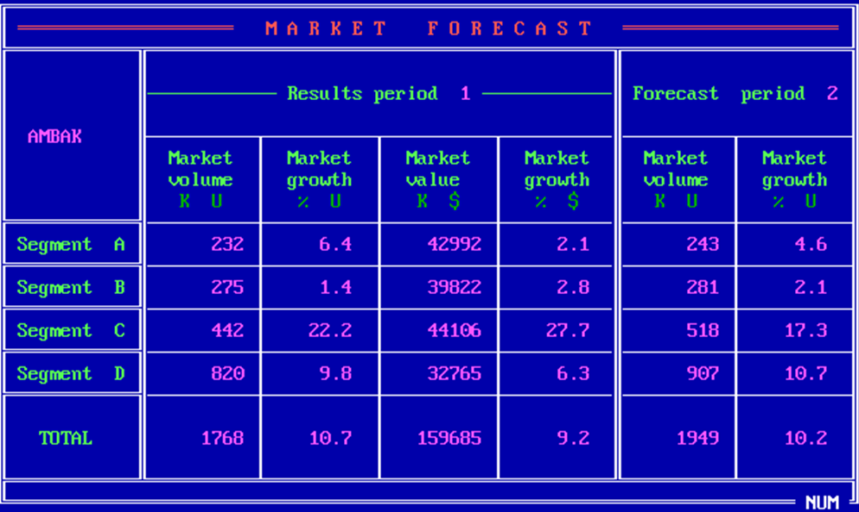
Seg | MV_1 | MVG_1 | MS_1 | MSG_1 | MV_2 | MVG_2
A | 232 | 6.4 | 42992 | 2.1 | 243 | 4.6
B | 275 | 1.4 | 39822 | 2.8 | 281 | 2.1
C | 442 | 22.2 | 44106 | 27.7 | 518 | 17.3
D | 820 | 9.8 | 32765 | 6.3 | 907 | 10.7
Total | 1768 | 10.7 | 159685 | 9.2 | 1949 | 10.2

K_RD
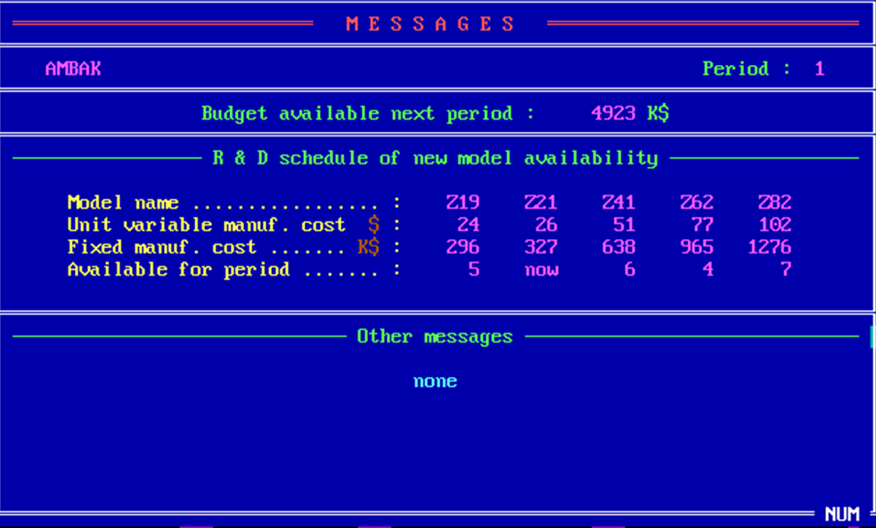
 | Z19 | Z21 | Z41 | Z62 | Z82
UVMC | 24 | 26 | 51 | 77 | 102
MC | 296 | 327 | 638 | 965 | 1276
Available | 5 | now | 6 | 4 | 7

Z_Projection
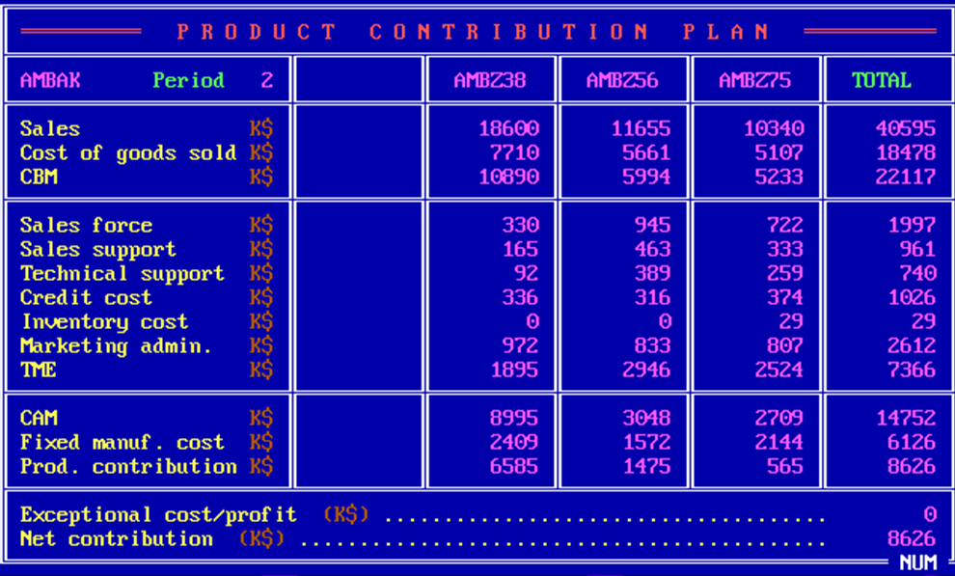
 | Z38 | Z56 | Z75 | Total
S | 18600 | 11655 | 10340 | 40595
CGS | 7710 | 5661 | 5107 | 18478
CBM | 10890 | 5994 | 5233 | 22117
SF | 330 | 945 | 722 | 1997
SS | 165 | 463 | 333 | 961
TS | 92 | 389 | 259 | 740
CC | 336 | 316 | 374 | 1026
INV | 0 | 0 | 29 | 29
ADM | 972 | 833 | 807 | 2612
TME | 1895 | 2946 | 2524 | 7366
CAM | 8995 | 3048 | 2709 | 14752
FMC | 2409 | 1572 | 2144 | 6126
PC | 6585 | 1475 | 565 | 8626
ECP |  |  |  | 0
NC |  |  |  | 8626

